工作表1
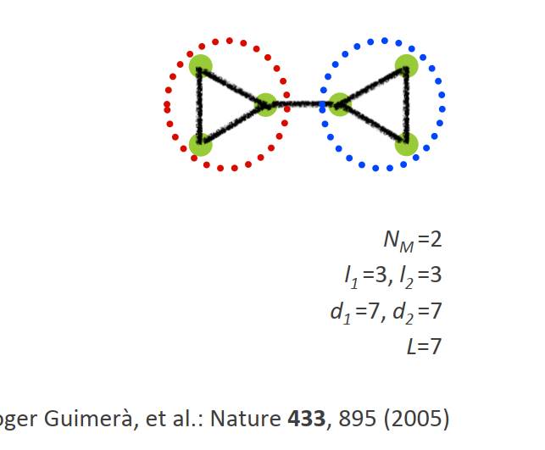
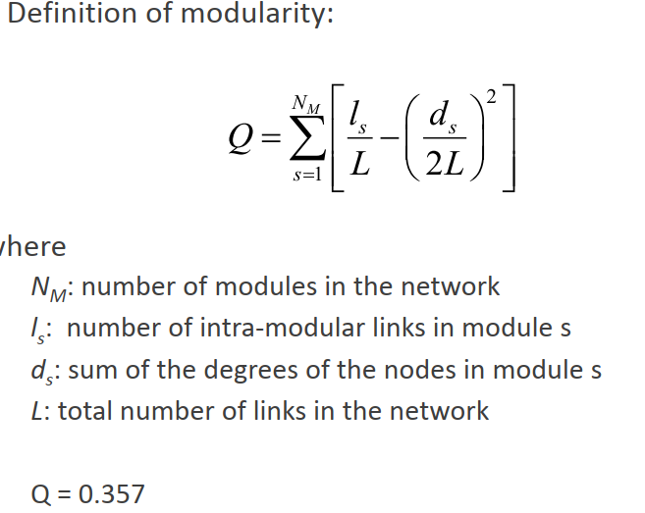
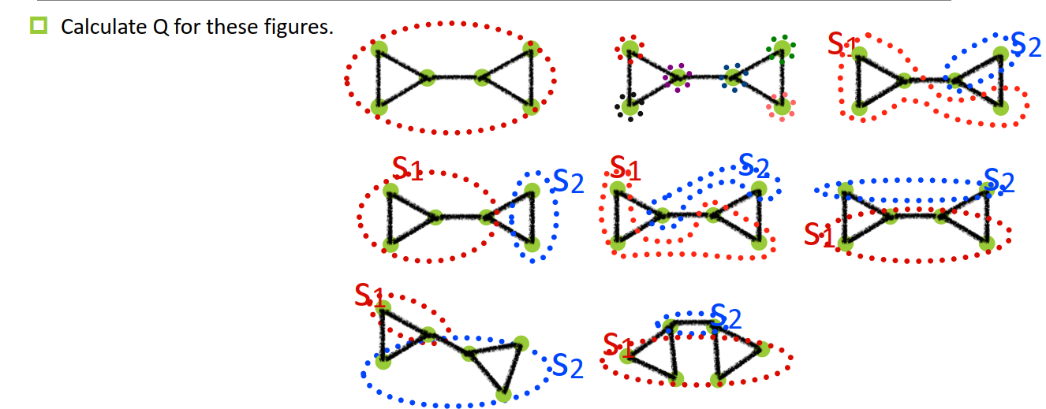

 | 1 | 2 | 3 | 4 | 5 | 6 | 7 | 8
nm | 1 | 6 | 2 | 2 | 2 | 2 | 2 | 2 | 2
l1 | 7 | 0 | 3 | 4 | 2 | 3 | 1 | 1 | 3
l2 | 0 | 0 | 1 | 1 | 0 | 0 | 3 | 2 | 3
l3 | 0 | 0 | 0 | 0 | 0 | 0 | 0 | 0 | 0
l4 | 0 | 0 | 0 | 0 | 0 | 0 | 0 | 0 | 0
l5 | 0 | 0 | 0 | 0 | 0 | 0 | 0 | 0 | 0
l6 | 0 | 0 | 0 | 0 | 0 | 0 | 0 | 0 | 0
d1 | 14 | 2 | 9 | 10 | 9 | 10 | 5 | 8 | 7
d2 | 0 | 2 | 5 | 4 | 5 | 4 | 9 | 6 | 7
d3 | 0 | 3 | 0 | 0 | 0 | 0 | 0 | 0 | 0
d4 | 0 | 3 | 0 | 0 | 0 | 0 | 0 | 0 | 0
d5 | 0 | 2 | 0 | 0 | 0 | 0 | 0 | 0 | 0
d6 | 0 | 2 | 0 | 0 | 0 | 0 | 0 | 0 | 0
L | 7 | 7 | 7 | 7 | 7 | 7 | 7 | 7 | 7
Q | 0 | -0.17346938776 | 0.030612244898 | 0.12244897959 | -0.25510204082 | -0.16326530612 | 0.030612244898 | -0.081632653061 | 0.35714285714

